Instruções
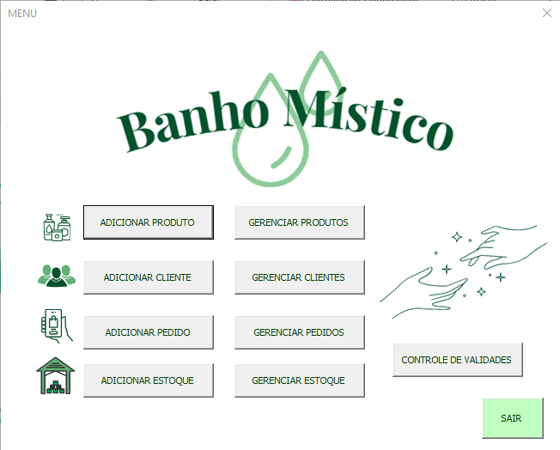

 | Bem-Vindo(a) ao sistema de gerenciamento do Banho Místico!

 | MENU PRINCIPAL

 | 1. Adicionar produto: Para adicionar produtos finalizados ao estoque
 | 1.1 Gerenciar produtos: Para visualizar e editar os produtos já adicionados

2.1
3.1
4.1
1.1
1
2
4
3
 | 2. Adicionar cliente: Para realizar o cadastro dos clientes da loja
 | 2.1: Gerenciar clientes: Para visualizar e editar os cadastros já realizados

 | 3. Adicionar pedido: Para cadastrar novos pedidos, com informações dos produtos e entrega
 | 3.1 Gerenciar pedidos: Para visualizar e editar pedidos adicionados

5
 | 4. Adicionar estoque: Para adicionar matéria-prima/produto bruto ao estoque
 | 4.1 Gerenciar estoque: Para visualizar e editar as matérias-primas adicionadas

 | 5. Controle de Validades: Para gerenciar a data de validade dos produtos acabados

 | I. Sair: Para sair do formulário

ADICIONAR
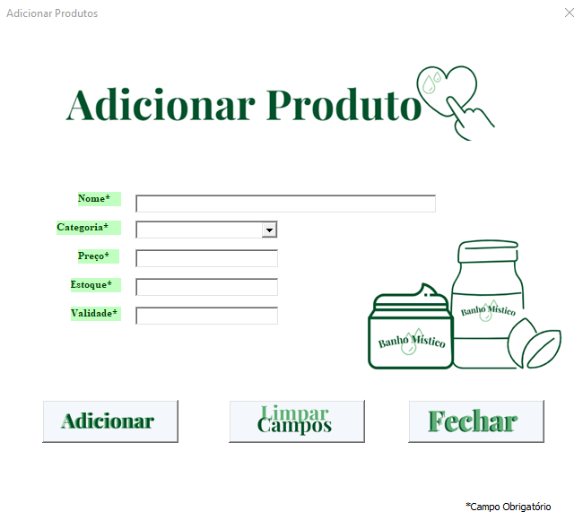

 | PRODUTO

1º
2º
3º
4º
5º
 | 1° Nome: Informar o nome do produto
 | 2° Categoria: Selecionar na lista a categoria do produto que será cadastrado
 | 3° Preço: Informar preço do produto
 | 4° Estoque: informar a quantidade de unidades do produto que será adicionado ao estoque
 | 5° Validade: Informar validade do produto
 | 6° Adicionar: Adicionadas as informações, clicar no botão

 | I. Limpar campos: Para limpar os campos preenchidos
 | II. Fechar: Para fechar a guia e retornar ao menu
6°

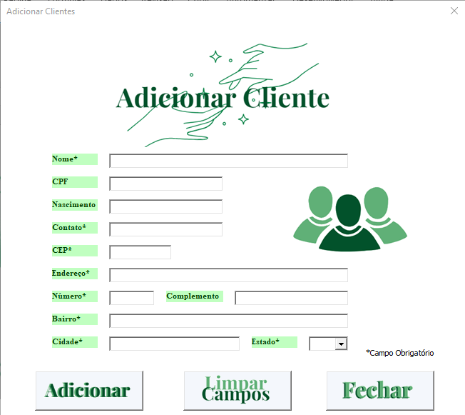

 | CLIENTE

 | 1° Nome: Informar o nome do cliente
 | 2° CPF: Infomar CPF
 | 3° Nascimento: Informar data de nascimento
1º
2º
3º
4º
5º
 | 4° Contato: informar número de contato ou perfil do instagram
 | 5° CEP: Informar CEP
 | 6° Endereço: Informar nome da rua/avenida
 | 7° Número: Infomar número da residência
 | 8° Complemento: Informar complemento, se houver
 | 9° Bairro: informar bairro
6º
7º
9º
10º
8º
 | 10° Cidade: Informar cidade
 | 11° Estado: Selecionar estado
 | 12° Adicionar: Adicionadas as informações, clicar no botão

11º
 | I. Limpar campos: Para limpar os campos preenchidos
 | II. Fechar: Para fechar a guia e retornar ao menu
12º

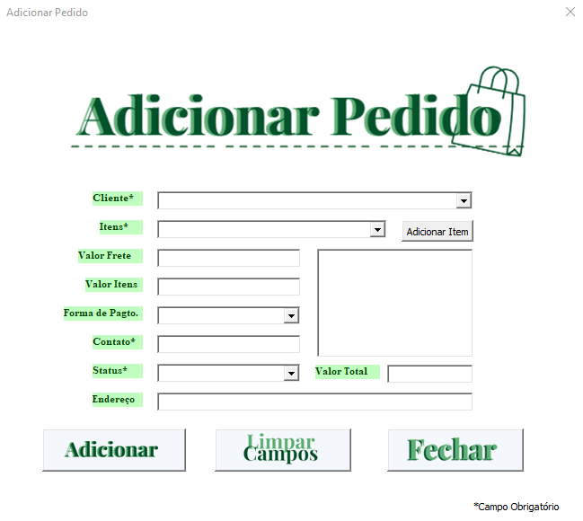

 | PEDIDO

1º
2º
3º
4º
5º
6º
7º
8º
 | 1° Cliente: Selecionar um cliente na lista (o cliente deve estar cadastrado)
 | 2° itens: selecionar na lista o produto desejado e clicar em "adicionar item" para adiciona-lo ao pedido
 | 3° Valor Frete: Informar o valor do frete para entrega
 | 4° Valor total: Calculado automaticamente com base nos produtos adicionados e no valor do frete
 | 5° Forma de pagto.: Selecionar na lista dentre as formas cadastradas
 | 6° Contato: Preenchido automaticamento conforme cadastro do cliente
 | 7° Endereço: Preenchido automaticamento conforme cadastro do cliente
 | 8° Status: Selecionar na lista dentre os status cadastrados
9º
 | 9° Adicionar: Adicionadas as informações, clicar no botão
 | 10° Valor total: Apresenta a soma do valor dos produtos + frete

10º
 | I. Limpar campos: Para limpar os campos preenchidos
 | II. Fechar: Para fechar a guia e retornar ao menu

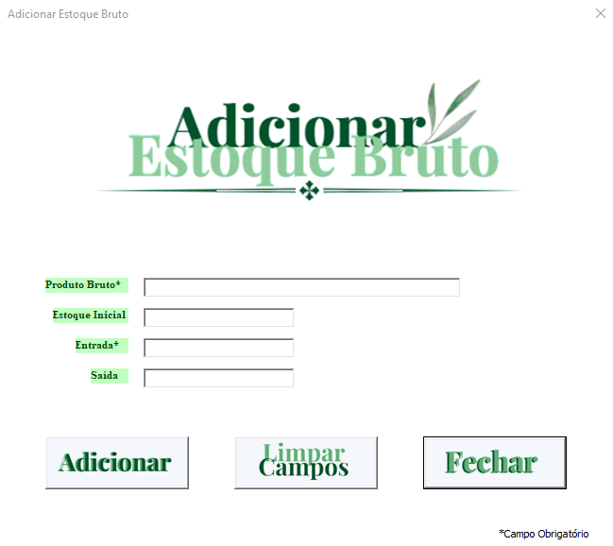

 | ESTOQUE BRUTO

 | 1° Produto bruto: Informar o nome da materia-prima/produto bruto
 | 2° Estoque Inicial: Informar a quantidade de produto que há no estoque
 | 3° Entrada: Informar a quantidade que será adicionada caso haja
 | 4° Saída: Adicionar a quantidade usada, caso haja
 | 5° Adicionar: Adicionadas as informações, clicar no botão

1º
2º
3º
4º
 | I. Limpar campos: Para limpar os campos preenchidos
 | II. Fechar: Para fechar a guia e retornar ao menu

5º

GERENCIAR
EXCLUIR / PESQUISAR / EDITAR

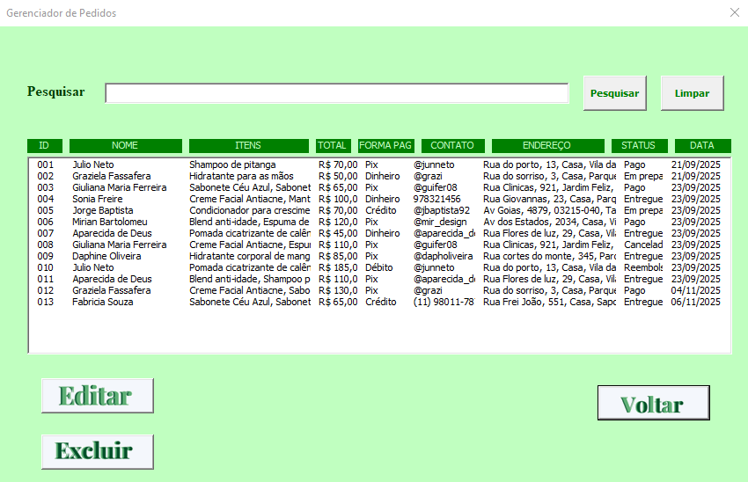

 | EXCLUIR
 | Válido para todas as páginas Gerenciar

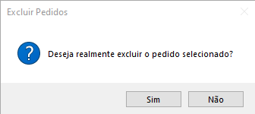
 | 1° ListBox: Lista com todos os itens cadastrados na categoria selecionada (Produto, Cliente, Pedido, Estoque) selecionar o que será excluido
 | 2° Excluir: Clicar no botão para excluir a linha selecionada
 | 3° Caixa de texto: Clicar em "sim" caso realmente deseje excluir e em "não" caso deseje selecionar outra linha

3°
1°
2°
 | I. Voltar : Para voltar para o menu inicial

1°
2°
 | PESQUISAR
 | Válido para todas as páginas Gerenciar

 | 1° Barra Pesquisar: Digitar o item a ser pesquisado. Cada categoria utiliza um termo de referência:
 | Produto: Aceita pesquisa por ID, nome do produto e categoria
 | Cliente: Aceita pesquisa por ID e nome do cliente
 | Pedido: Aceita pesquisa por ID e número do pedido
 | Estoque: Aceita pesquisa por ID e produto bruto

 | 2° Botão pesquisar: Clicar no botão para pesquisar o termo digitado

 | I. Voltar : Para voltar para o menu inicial
 | II. Limpar: Para limpar a barra de pesquisa

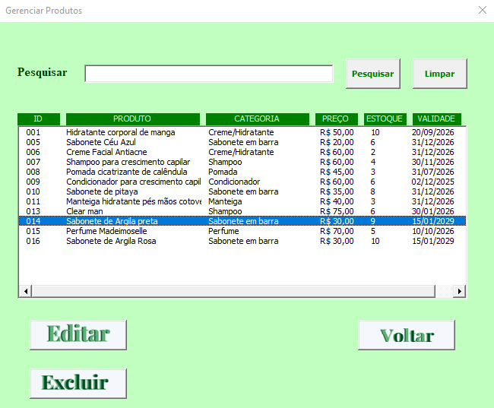

 | EDITAR
 | Válido para todas as páginas Gerenciar

1°
2°
 | 1°: Selecionar a linha a ser editada
 | 2° Botão editar: clicar para entrar na página de edição

 | I. Voltar : Para voltar para o menu inicial

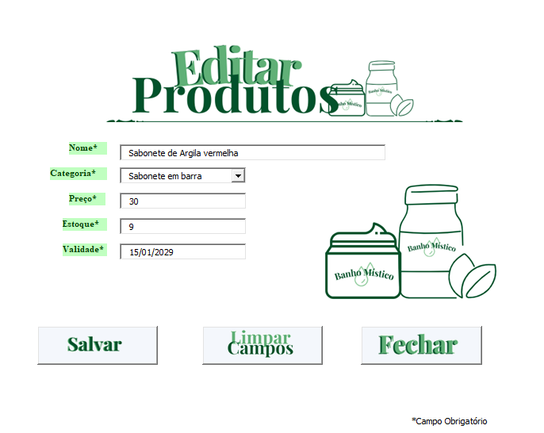

 | 3° Campos: Editar a informação desejada
 | 4° Botão salvar: Salvar as alterações
3°
 | I. Limpar campos: Para limpar os campos preenchidos
 | II. Fechar: Para fechar a guia e retornar ao gerenciador

4°

CONTROLE DE VALIDADE

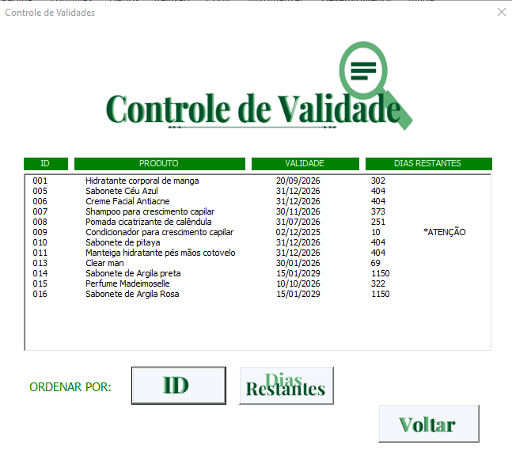
 | Realiza o controle da data de validade dos produtos, alertando quando faltam 10 dias ou menos para o vencimento.

 | I. ID: Ordena a lista por ID
 | II. Dias restantes: Ordena a lista por dias restantes de validade
 | III. Voltar: Volta para o menu principal

Início




















